1GD-FR-0020
 |  |  |  |  |  |  | PROCESO DE GESTIÓN DOCUMENTAL |  |  |  |  |  |  |  |  | POLICÍA NACIONAL
Código:1GD-FR-0020
Fecha: 04/07/2018 |  |  |  |  |  |  | DIAGNÓSTICO INTEGRAL PARA LOS ARCHIVOS DE LA POLICÍA NACIONAL
Versión: 0

CIUDAD: Florencia Caquetá |  |  |  |  |  |  |  |  |  | FECHA ELABORACIÓN DEL DIAGNÓSTICO |  |  |  |  |  |  | 16 |  | 12 |  |  | 2022
RESPONSABLE DEL DILIGENCIAMIENTO:
A. IDENTIFICACIÓN
CÓDIGO Y NOMBRE DE LA UNIDAD: 3823 - DEPARTAMENTO DE POLICIA CAQUETA
FECHA DE CREACIÓN DE LA UNIDAD: 07 DE ABRIL DE 1980 |  |  |  |  |  |  |  |  |  | ACTO ADMINISTRATIVO DE CREACIÓN DE LA UNIDAD: Resolución 2600 17 de abril de 1980
DIRECCIÓN DE LA UNIDAD: CALLE 11 A 11 - 40 - Barrio JUAN XXIII - Florencia Caquetá |  |  |  |  |  |  |  |  |  | ACTO ADMINISTRATIVO VIGENTE DE LA UNIDAD: Resolución 00671 del 28 de febrero de 2014
CORREO ELECTRÓNICO DE LA UNIDAD: decaq.coman@policia.gov.co |  |  |  |  |  |  |  |  |  | TELÉFONO: 4357589 - 3202974961 |  |  |  |  |  |  |  | IP: 015 - 9000
A.1 DIRECTOR, COMANDANTE O JEFE DE LA UNIDAD:
NOMBRE:
GRADO:
CARGO: |  |  | COMANDANTE DEPARTAMENTO POLICIA CAQUETA
TIEMPO EN EL CARGO: |  |  |  | 10 MESES 22 DIAS
A.2 ADMINISTRACIÓN DEL ARCHIVO
Jefe Grupo de Gestión Documental
NOMBRES Y APELLIDOS: |  |  |  |  |  |  |  |  |  | CAPACITACIÓN O CURSOS EN GESTIÓN DOCUMENTAL Y ARCHIVÍSTICA
GRADO: |  |  |  |  |  |  |  |  |  | 1 | CURSO ORGANIZACIÓN DE ARCHIVOS
CARGO:
TIEMPO EN EL PROCESO DE GESTIÓN DOCUMENTAL
TIEMPO EN LA INSTITUCIÓN
CORREO INSTITUCIONAL:
No. CELULAR:
No IP DE LA OFICINA Y/O GRUPO - 0
CONDICIÓN MÉDICO LABORAL:
Funciones del Jefe Grupo de Gestión Documental
1 | Supervisar el trámite en las ventanillas únicas de la documentación oficial a través de mecanismos para que se garantice el manejo expedito y controlado de la correspondencia.
2 | Verificar el cumplimiento a los lineamientos del proceso de gestión documental, respecto al control de registros para que se ejecuten las directrices y regulaciones de los entes competentes.
3 | Supervisar la ejecución del procedimiento archivo central con el fin de garantizar la disponibilidad e integridad de los activos de información para la consulta.
4 | Proyectar las modificaciones o actualizaciones de las tablas de retención documental cuando se requiera, para el trámite respectivo ante el comité de archivo de la unidad.

Responsable Archivo Central
NOMBRES Y APELLIDOS: |  |  |  |  |  |  |  |  |  | CAPACITACIÓN O CURSOS EN GESTIÓN DOCUMENTAL Y ARCHIVÍSTICA
GRADO: |  |  |  |  |  |  |  |  |  | 1 | PROFESIONAL EN ADMINISTRACIÓN INFORMÁTICA
CARGO: |  |  |  |  |  |  |  |  |  | 2 | SEMINARIO SEGURIDAD DE LA INFORMACION
TIEMPO EN EL PROCESO DE GESTIÓN DOCUMENTAL: |  |  |  |  |  |  |  |  |  | 3 | CURSO ARCHIVOS Y DDHH CON CARACTER PROBATORIO
TIEMPO EN LA INSTITUCIÓN: |  |  |  |  |  |  |  |  |  | 4 | CURSO DE CONSERVACION, TRANSFERENCIA Y PRINCIPIOS DE MICROFILMACION Y CLASIFICACION NUMERICA
CORREO INSTITUCIONAL: |  |  |  |  |  |  |  |  |  | 5 | CURSO GESTION DOCUMENTAL
No. CELULAR: |  |  |  |  |  |  |  |  |  | 6 | CURSO GESTION DOCUMENTAL PARA EMPRESAS
No IP DE LA OFICINA Y/O GRUPO N/A |  |  |  |  |  |  |  |  |  | 7 | CURSO DATA SCIENCE E INTELIGENCIA ARTIFICIAL
CONDICIÓN MÉDICO LABORAL: |  |  |  |  |  |  |  |  |  | 8 | CURSO ANALISIS DE NEGOCIOS PARA CIENCIA DE DATOS
Funciones del Responsable Archivo Central
1 | Revisar los parámetros establecidos en Gestión Documental con el fin de garantizar los nivles de seguridad y confidencialidad de la información.
2 | Llevar el control de la entrada y salida de documentos que se encuentren bajo su rsponsabilidad siguiendo los procedimientos establecidos con el fin de prevenir la predida de información.
3 | Revisar los concepos técnicos sobre gestion documental emitidos por el Grupo con el fin de que cumplan con las directirces de la Institucion y Estatal.

TALENTO HUMANO
GRADO | APELLIDOS Y NOMBRES |  |  |  |  | CÉDULA | CARGO ACTUAL | No. De Celular | TIEMPO DE SERVICIO EN LA UNIDAD |  |  | TIEMPO EN EL PROCESO DE GESTIÓN DOCUMENTAL |  |  | NIVEL ACADÉMICO |  |  |  |  | CONDICIÓN MÉDICO LABORAL
 |  |  |  |  |  |  |  |  | Años | Meses | Días | Años | Meses | Días
IJ |  |  |  |  |  |  | Jefe Gestión Documental |  | 22 | 1 | 2 | 0 | 3 | 18 | Técnico
PT |  |  |  |  |  |  | Radicador |  | 19 | 6 | 22 | 7 | 9 | 0 | Técnico
PT |  |  |  |  |  |  | Responsable Archivo |  | 15 | 11 | 5 | 1 | 11 | 22 | Profesional
PT |  |  |  |  |  |  | Estafeta |  | 10 | 9 | 24 | 0 | 10 | 4 | Técnico
ADS11 |  |  |  |  |  |  | Auxiliar de Servicios |  | 26 | 4 | 22 | 2 | 7 | 5 | Bachiller academico
ADS11 |  |  |  |  |  |  | Auxiliar de Servicios |  | 26 | 1 | 23 | 0 | 10 | 14 | Técnico
4
NIVEL DE LA UNIDAD |  |  |  |  |  | Asesor |  | Control |  | Operativo |  |  |  | Administrativo |  |  |  |  | Docente
 |  |  |  |  |  |  |  |  |  | X
JURISDICCIÓN |  |  |  |  |  | Dirección |  |  | Oficina Asesora |  |  | Región |  | Metropolitana |  | Departamento |  |  | Escuela de Policía |  |  |  | Centro de Instrucción
 |  |  |  |  |  |  |  |  |  |  |  |  |  |  |  | X
MISIÓN DE LA UNIDAD |  |  |  |  |  | La mision del Departamento de Policía Caquetá, está encaminada con la satifaccion de las necesidades de seguridad y tranquilidad pública, mediante un efectivo servicio fudnamentado en la prevención, investigacion y contro de delitos y contravenciones, coadyudando a garantizar las condiciones necesarias para que los habitantes dentro de lajursidccion de las unidades , pùedan ejercer sus derechos y libertades públicas (Resoluicón No. 01534 28/05/2009)
SISTEMA DE ARCHIVO |  |  |  |  |  | Centralizado |  |  |  |  |  |  | Descentralizado
 |  |  |  |  |  | X
CLASES DE ARCHIVOS |  |  |  |  |  | Archivo de Gestión |  | Archivo de Central |  | Archivo Intermedio |  |  | Archivo Histórico |  |  | Número de Depósitos
 |  |  |  |  |  | X |  | X |  |  |  |  |  |  |  | 2
NUMERO DE DEPENDENCIAS |  |  |  |  |  | Operativas |  |  |  |  |  |  |  | Administrativas
 |  |  |  |  |  | 18 |  |  |  |  |  |  |  | 26
SERVICIOS QUE PRESTA |  |  |  |  |  | EL GRUPO DE GESTIÓN DOCUMENTAL - ARCHIVO CENTRAL PRESTA LOS SIGUIENTES SERVICIOS
 |  |  |  |  |  | 1 | Asesorías y Acompañamientos |  |  |  |  | Periodicidad |  | Mensual | Cantidad |  | 9 | Origen |  | Interno
 |  |  |  |  |  | 2 | Respuesta Derechos de Petición |  |  |  |  |  |  | Semanal |  |  | 10 |  |  | Interno
 |  |  |  |  |  | 3 | Prestamos y Consultas de Documentos |  |  |  |  |  |  | Semanal |  |  | 2 |  |  | Interno
 |  |  |  |  |  | 4 | Transferencias Documentales |  |  |  |  |  |  | Mensual |  |  | 4 |  |  | Interno
 |  |  |  |  |  | 5 | Inspecciones Judiciales |  |  |  |  |  |  | Semestral |  |  | 0 |  |  | Interno
 |  |  |  |  |  | 6 | Requerimientos / Solicitudes |  |  |  |  |  |  | Semanal |  |  | 12 |  |  | Interno

 |  |  |  |  |  | PROCESOS TÉCNICOS DE REPROGRAFÍA DESARROLLADOS
 |  |  |  |  |  | DIGITALIZACIÓN | Unidad de Conservación | Periodicidad | Cantidad | MICROFILMACIÓN |  |  | Soporte |  |  |  | Periodicidad |  |  | Cantidad
 |  |  |  |  |  |  | Folios | Semestral | 580 |  |  |  | No Aplica |  |  |  | No Aplica |  |  | 0
 |  |  |  |  |  |  | Almacenamiento y Administración
 |  |  |  |  |  |  | Servidores de Datos Propios (Unidad)
A.4 PRESUPUESTO ANUAL DEL ARCHIVO
PROPIO: ________________________________________________________ |  |  |  |  |  |  | ASIGNADO POR LA DEPENDENCIA: ___________________________________ |  |  |  | SEGÚN NECESIDADES:___$2.000.000,oo___________________________________________________ |  |  |  |  |  |  | OTRO: N/A
...
B1. DATOS GENERALES Y UBICACIÓN DEL DEPÓSITO DE ARCHIVO
Accesorio |  |  |  |  |  |  |  | Cantidad | Accesorio |  |  |  |  | Cantidad | Accesorio |  |  |  |  |  |  | Cantidad
Cuenta con extintores CO2 (cuantos): |  |  |  |  |  |  |  | 2 | Termohigrómetros |  |  |  |  | 2 | Puestos de Trabajo |  |  |  |  |  |  | 6
Cuenta con extintores Multipropósito(cuantos): |  |  |  |  |  |  |  | 3 | Equipos de Computo |  |  |  |  | 5 | Teléfonos |  |  |  |  |  |  | 0
Cuenta con extractores de aire (cuantos): |  |  |  |  |  |  |  | 2 | Escáneres |  |  |  |  | 3 | Unidades de Conservación (Cajas) |  |  |  |  |  |  | 70
Cuenta con sensores de movimiento: |  |  |  |  |  |  |  | 0 | Impresoras |  |  |  |  | 2 | Unidades de Conservación (Carpetas) |  |  |  |  |  |  | 70
Deshumidificadores |  |  |  |  |  |  |  | 1 | Fotocopiadoras |  |  |  |  | 0 | Equipos de Microfilmación |  |  |  |  |  |  | 0
Otros, cuales?
EVIDENCIA FOTOGRÁFICA
SE DEBERÁ ANEXAR FOTOGRAFÍAS QUE DEN CUENTA DE LAS CONDICIONES TÉCNICAS MÍNIMAS QUE PRESENTA LA ESTRUCTURA DEL ARCHIVO, EQUIPAMIENTO Y MOBILIARIO, ESTANTERÍA, SEÑALÉTICA Y SEGURIDAD, LAS ÁREAS COLINDANTES Y EL ESTADO DE LA INFORMACIÓN ADMINISTRADA POR LA UNIDAD
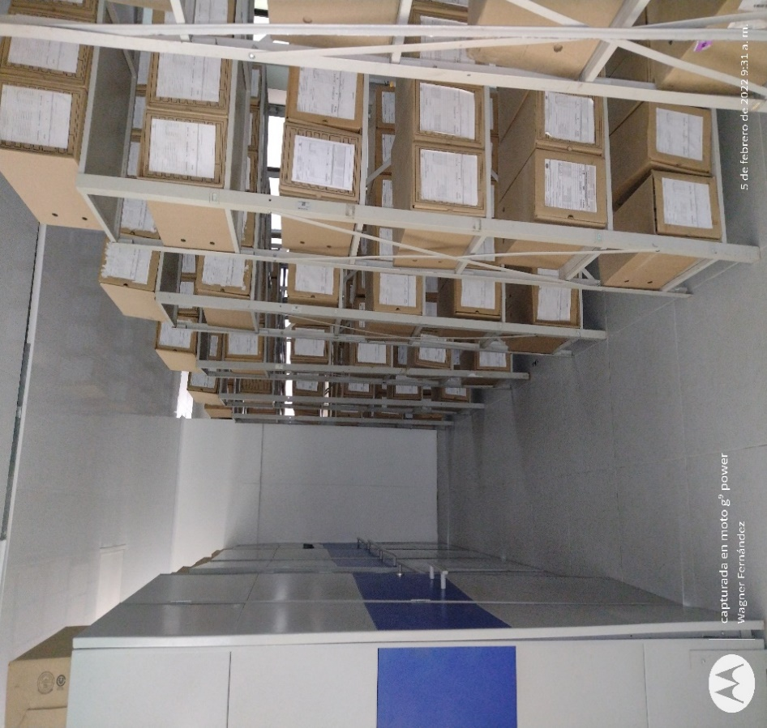
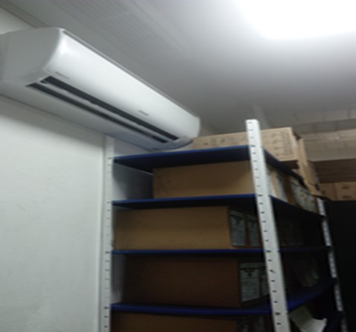
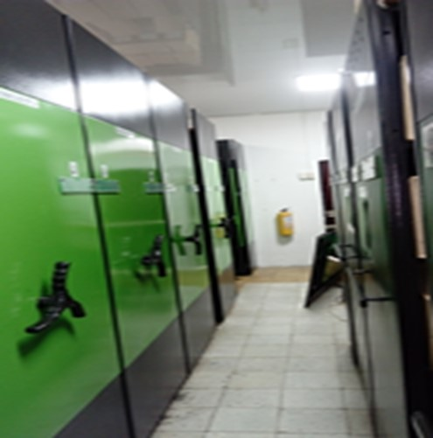
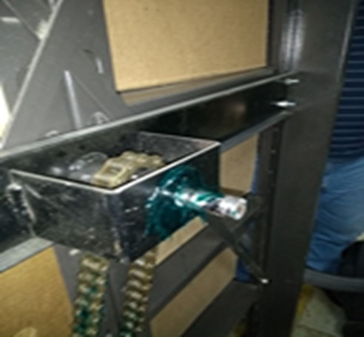
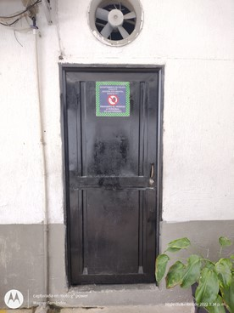
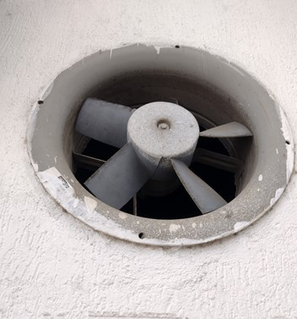

 | ARCHIVADOR RODANTE BODEGA No. 1 |  |  |  | MANTENIMIENTO SISTEMA ARCHIVO RODANTE BODEGA No. 1 |  |  |  | ENTRADA A BODEGA No. 1 |  |  | EXTRACTOR BODEGA NUMERO 1 |  |  | BODEGA No. 2 |  | BODEGA NUMERO 2 - FALTA INSTALAR ARCHIVO RODANTE |  |  |  |  | AIRE ACONDICIONADO BODEGA No.1 - EN FUNCIONAMIENTO

 | ESTADO ARCHIVADOR RODANTE BODEGA No. 1 |  |  |  | BODEGA No. 1 - ORGANIZACIÓN AL 100% DE LOS FONDOS DOCUMENTALES 2005 - 2006-2007-2008-2009-2010-2011-2012 |  |  |  | PUERTA INGRESO A LA OFICINA GUGED |  |  | OFICINA GUGED (APARTE DE LAS 2 BODEGAS) |  | INSTALACION PUERTA ACCESO A LA BODEGA No. 2 |  |  | ASPIRADORA |  |  |  |  | DESHUMIFICADOR BODEGA No. 1
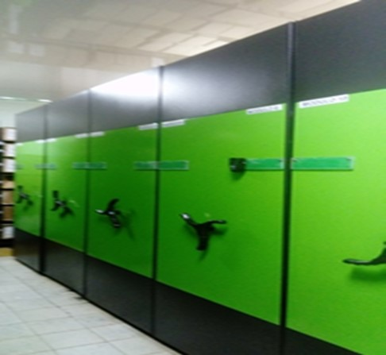
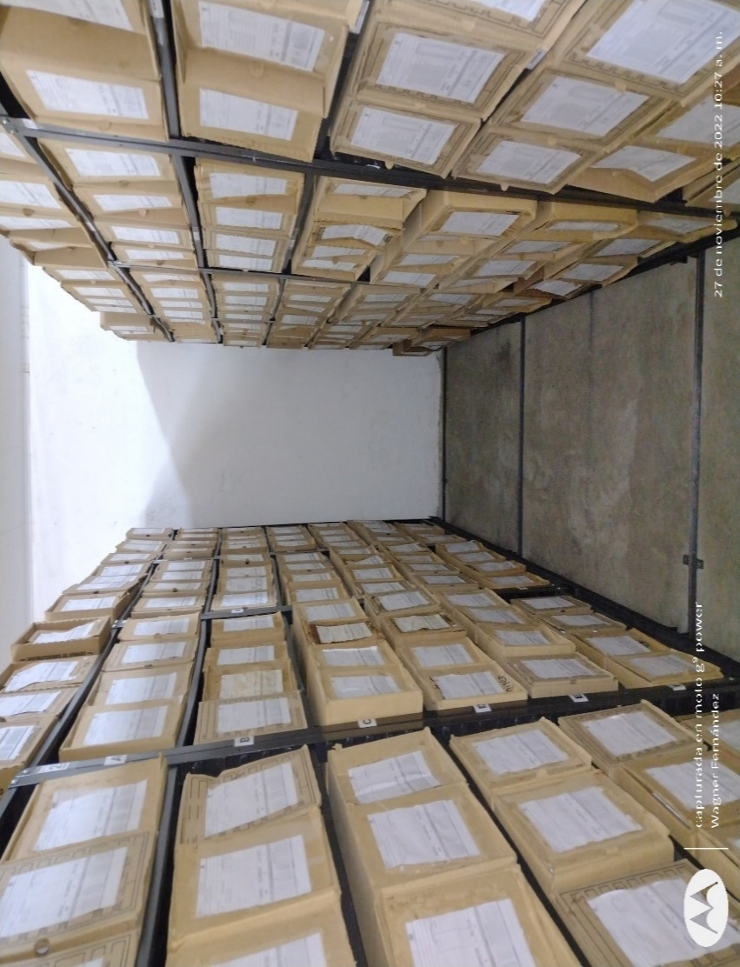
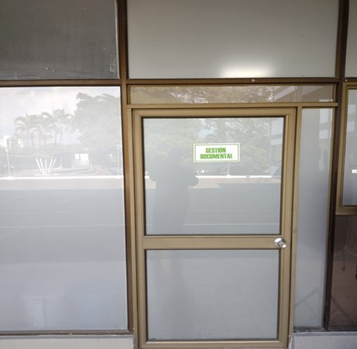
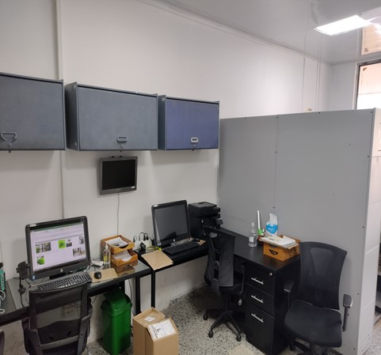
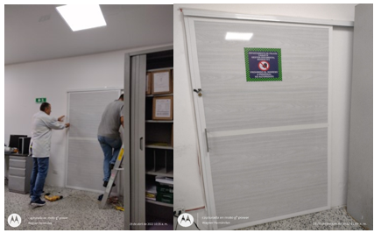
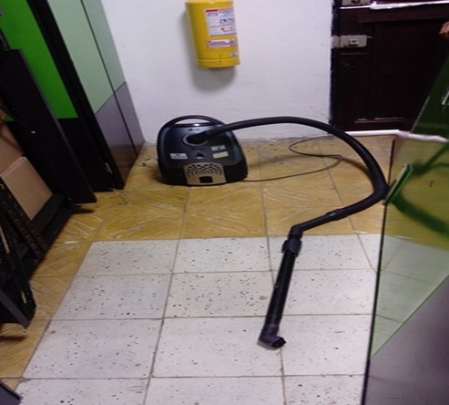
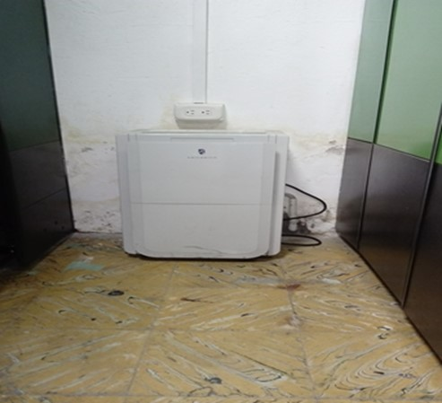

C. CARACTERÍSTICAS DE LA DOCUMENTACIÓN
IDENTIFICACIÓN DEL FONDO ACUMULDADO O DOCUMENTAL
UNIDAD POLICIAL |  |  |  |  |  |  | DEPARTAMENTO DE POLICIA CAQUETA |  |  |  | DEPENDENCIA PRODUCTORA:
ACERVO DOCUMENTAL
Fechas Extremas Acervo Documental |  |  |  |  |  | Cantidades de Unidades de Conservación Cajas |  | Cantidad Soporte Documental
Fecha Inicial |  | 1 | 1 | 1985 |  | 1 |  | Archivo de Gestión | Papel (carpetas) | Análogo | Digital | Planos | Libros | Videos | Fotografías |  | Cintas |  | Microfilmes |  | Magnéticos y ópticos |  | Pergaminos
fecha final |  | 25 | 5 | 2002 |  |  |  |  | 5 | 0 | 0 | 0 | 0 | 0 | 70 |  | 0 |  | 0 |  | 0 |  | 0
Fecha Inicial |  | 7 | 4 | 1980 |  | 1344 |  | Archivo Central | Papel (carpetas) | Análogo | Digital | Planos | Libros | Videos | Fotografías |  | Cintas |  | Microfilmes |  | Magnéticos y ópticos |  | Pergaminos
fecha final |  | 31 | 12 | 2004 |  |  |  |  | 9000 | 0 | 0 | 0 | 2928 | 0 | 0 |  | 0 |  | 0 |  | 0 |  | 0
...
VERIFICACIÓN DEL ESTADO DE LA DOCUMENTACIÓN
1993 |  | Archivo Central |  |  | X |  | Se desconocen las causas de la incineracion | X |  | No hay documento radicado que lo soporte | X | X |  |  | X |  | X
1994 |  | Archivo Central |  |  | X |  | Se desconocen las causas de la incineracion | X |  | No hay documento radicado que lo soporte | X | X |  |  | X |  | X
1995 |  | Archivo Central |  |  | X |  | Se desconocen las causas de la incineracion | X |  | No hay documento radicado que lo soporte | X | X |  |  | X |  | X
1996 |  | Archivo Central |  |  | X |  | Se desconocen las causas de la incineracion | X |  | No hay documento radicado que lo soporte | X | X |  |  | X |  | X
1997 |  | Archivo Central |  |  | X |  | Se desconocen las causas de la incineracion | X |  | No hay documento radicado que lo soporte | X | X |  |  | X |  | X
1998 |  | Archivo Central |  |  | X |  | Se desconocen las causas de la incineracion | X |  | No hay documento radicado que lo soporte | X | X |  |  | X |  | X
EVIDENCIA FOTOGRÁFICA
SE DEBERÁ ANEXAR FOTOGRAFÍAS QUE DEN CUANTA DE LA ELIMINACIÓN DOCUMENTAL REALIZADA

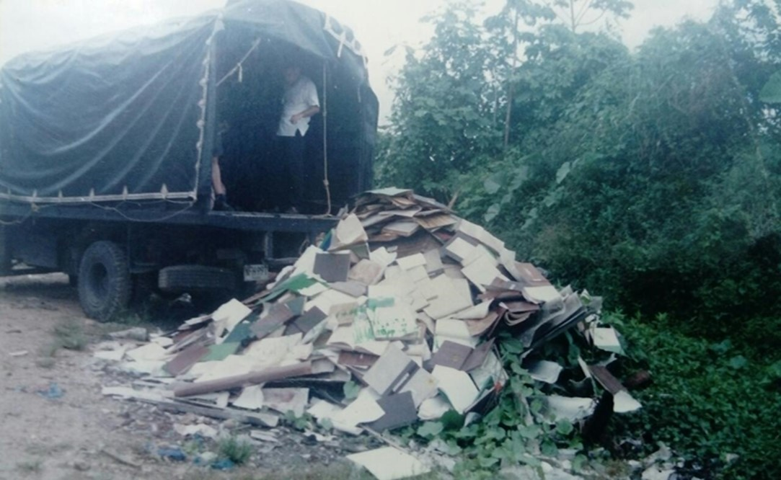
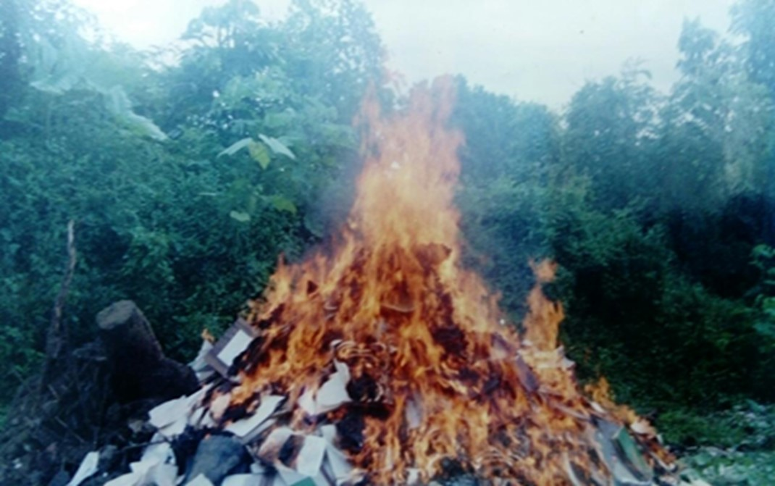

 |  |  |  |  |  |  |  |  |  | DESTRUCCION DE DOCUMENTOS POR INCINERACIÓN

PÉRDIDA DE INFORMACIÓN
Vigencia |  | Clase de Archivo |  |  | Se ha presentado pérdida de información |  |  |  |  |  |  |  |  |  |  | Se dejo precedente de la pérdida (Informe de Novedades, inventarios, actas de comité, etc.) |  |  |  |  | Especifique la cantidad de información pérdida en la unidad, en metros lineales (correspondiente a 4 cajas por metro lineal)
 |  | Elija la opción correspondiente, de acuerdo al archivo que se encuentre administrando |  |  | SI | NO | Causa
 |  |  |  |  |  |  |  |  |  |  |  |  |  |  |  | SI | NO | Número y fecha del soporte generado
1987 |  | Archivo de Gestión |  |  | X |  | Toma guierillera a la Estación de Policía Curillo 09/12/1999, acervo documental (libros de minutas y carpetas) archivo de gestion totalmente incinerado |  |  |  |  |  |  |  |  |  | X | Reporte Libro Histórico DECAQ |  |  | 1 metro lineal
1988 |  | Archivo de Gestión |  |  | X |  | Toma guierillera a la Estación de Policía Curillo 09/12/1999, acervo documental (libros de minutas y carpetas) archivo de gestion totalmente incinerado |  |  |  |  |  |  |  |  |  | X | Reporte Libro Histórico DECAQ |  |  | 1 metro lineal
1989 |  | Archivo de Gestión |  |  | X |  | Toma guierillera a la Estación de Policía Curillo 09/12/1999, acervo documental (libros de minutas y carpetas) archivo de gestion totalmente incinerado |  |  |  |  |  |  |  |  |  | X | Reporte Libro Histórico DECAQ |  |  | 1 metro lineal
1990 |  | Archivo de Gestión |  |  | X |  | Toma guierillera a la Estación de Policía Curillo 09/12/1999, acervo documental (libros de minutas y carpetas) archivo de gestion totalmente incinerado |  |  |  |  |  |  |  |  |  | X | Reporte Libro Histórico DECAQ |  |  | 1 metro lineal
...
B. Inspección y mantenimiento de sistemas de almacenamiento e instalaciones físicas |  |  |  |  |  |  | Archivo Central |  |  | Verificación Estructura física del Archivo Central Comando Departamento Caquetá |  |  | Diligencamiento formato 1GD-FR-0012 |  |  | Semestral |  |  |  |  | Se logró la adquisición de un archivo rodante para la bodega No.2 del Archivo Central, el cual debe ser instalado lo mas pronto posible; para albergar las transferencias primarias y/o su natrual incremento, proyectadas de 10 a 15 años, las medidas ancho: 3 metros, alto: 2 metros, largo 12 metros, proyectado mediante comunicado GS-2022-077559-DECAQ y aprobado mediante Acta No.8 del Comité de Orden Público Gobernación del Caquetá y nuevos elementos de medición como termohigrometro, deshumidificador y luxometro
C. Saneamiento ambiental: desinfección, desratización y desinsectación |  |  |  |  |  |  | Archivo Central |  |  | Aseo en seco de estanteria metálica, unidades de conservación (empleo de paño seco y aspiradora), aplicación de cloro en pisos internos y exteros al archivo central, aplicacin de creolina para evitar el ingreso de insectos y roedores, fumigación |  |  | Elaboración de una agenda mediante aplicativo Micrososft Outlook, en la platafamora Office 365. |  |  | Aseo instalaciones semanal - Fumigacion semestral |  |  |  |  | No Aplica
D. Monitoreo y control de condiciones ambientales |  |  |  |  |  |  | Archivo Central |  |  | Monitoreo de Temperatura y Humedad Relativa (Depósito 1 - uso termohigrometro - registro formato), uso de deshumificador, Aire Acondicionado y Estractores. |  |  | Diligencamiento Formato 1GD-FR-0015 |  |  | Diaria |  |  |  |  | Los depositos, carecen de termohigrometros calibrados, los actuales se encuentran fuera de servicio, informado mediante radicado GS-2022-077559-DECAQ, se gestionó nuevos equipos de medición y un segundo deshumidificador, mediante comunicado GS-2022-085752-DECAQ, se solicitaron 02 aires acondicionados.
E. Almacenamiento y re-almacenamiento |  |  |  |  |  |  | Archivo Central |  |  | Transferencias Primarias (ubicación de las unidades de conservacion en la estantería) |  |  | Formato Unico de Inventario Documental FUID actualizado, debidamente diligenciado |  |  | Mensual |  |  |  |  | No Aplica
F. Prevención de emergencias y atención de desastres. |  |  |  |  |  |  | Archivo Central |  |  | Actividad preventiva (simulacro contra incendios) reunión del personal para orientar las actividades preventivas en caso de emergencia. |  |  | Acta No. 060 COMAN-GUGED de fecha 16/12/2022 donde se tratan temas en la atención a emergencias y gestion adecuada de los documentos |  |  | Anual |  |  |  |  | El simulacro se desarrolla bajo la supervision y apoyo del del personal responsable de Salud y seguridad en el trabajo, bomberos voluntarios de la ciudad de Florencia y brigadistas nombrados por el comando del departamento.
PLAN DE CONSERVACIÓN PREVENTIVA
Programa |  |  |  |  |  |  | Clase de Archivo |  |  | Actividad |  |  | Evidencia |  |  | periodicidad |  |  |  |  | Observaciones
A. Preservación digitla a largo plazo |  |  |  |  |  |  | Archivo Central |  |  | La información sobre hechos de la memoria histórica, se encuentran digitalizados y almacenados en un servidor de archivos (decaq-guged2) en una carpeta llamada CARPETA RESPALDO GUGED |  |  | No Aplica |  |  | semanal |  |  | semanal |  |  | Se requiere de un servidor con mayor capacidad de almacenamiento y procesamiento, ya que el disco es de 1 TB, es necesario 03 escaneres rápidos y 01 escaner para digitalizar libros y documentos empastados
EVIDENCIA FOTOGRÁFICA
SE DEBERÁ ANEXAR FOTOGRAFÍAS QUE DEN CUANTA DE LAS CONDICIONES DE ORGANIZACIÓN, ADMINISTRACIÓN, CUSTODIA Y CONSERVACIÓN DE LOS ACERVOS DOCUMENTALES
Plan de conservación de preventiva
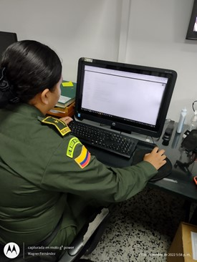
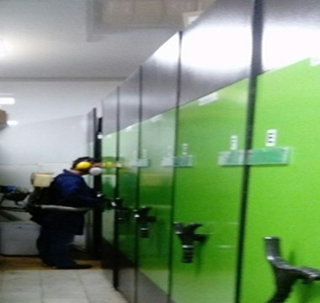
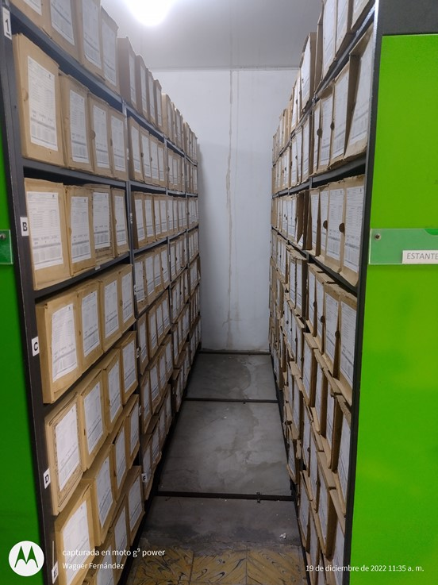
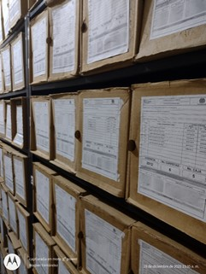
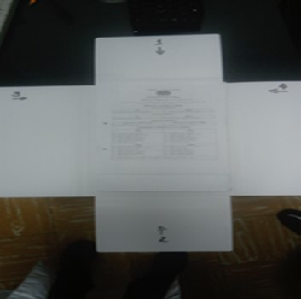
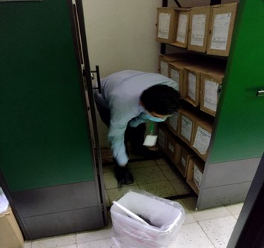
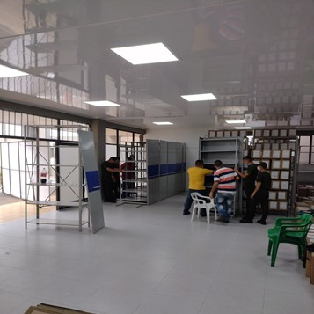
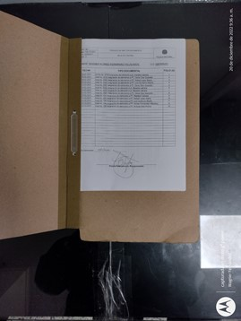

Fecha de Elaboración |  |  |  | 16 | 12 | 2021 |  | Fecha de Elaboración |  | 20 | 12 | 2022 |  |  |  | VISTO BUENO JEFE DE LA UNIDAD
Diagnostico Elaborado por: |  |  |  |  |  |  |  | Jefe Grupo de Gestión Documental |  |  |  |  |  |  |  | Comandante de Unidad
 |  |  |  | Grado Nombres y Apellidos |  |  |  |  |  | Grado Nombres y Apellidos |  |  |  |  |  |  | Grado Nombres y Apellidos

Firma |  |  |  |  |  |  |  | Firma |  |  |  |  |  |  |  |  | Firma

